IndustriaFutura
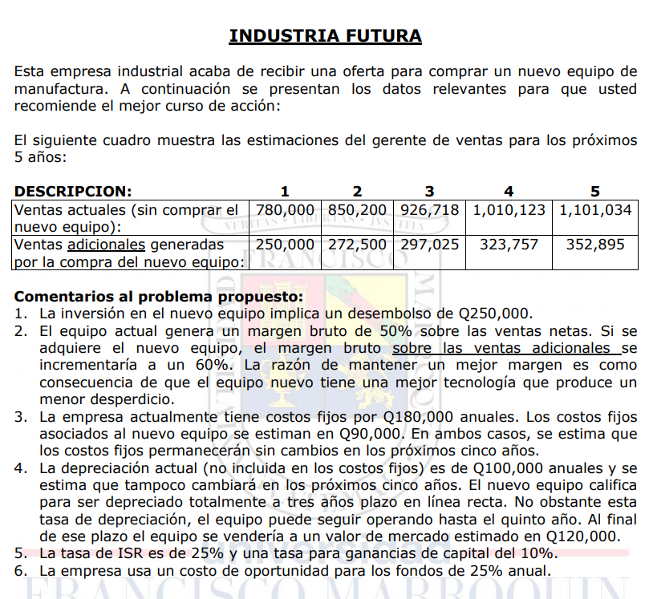
Td | 25%

Eq. Nuevo | Inversión | 250,000.00 |  |  | VL año 5 | -
 | Depreciación | 3.00 | años, linea recta |  | Ganancia | 120,000.00
 | VM año 5 | 120,000.00 |  |  | Impuesto | 12,000.00

Ventas actuales | 780,000.00 | 850,000.00 | 926,718.00 | 1,010,123.00 | 1,101,034.00
Ventas adicionales | 250,000.00 | 272,500.00 | 297,025.00 | 323,757.00 | 352,895.00

Análisis Marginal
 | 0 | 1 | 2 | 3 | 4 | 5
Ventas |  | 250,000.00 | 272,500.00 | 297,025.00 | 323,757.00 | 352,895.00
Margen Bruto |  | 150,000.00 | 163,500.00 | 178,215.00 | 194,254.20 | 211,737.00 | 60%
Costos fijos |  | (90,000.00) | (90,000.00) | (90,000.00) | (90,000.00) | (90,000.00) | (90,000.00)
Depreciación Eq. Nuevo |  | (83,333.33) | (83,333.33) | (83,333.33)
UAISR |  | (23,333.33) | (9,833.33) | 4,881.67 | 104,254.20 | 121,737.00
ISR |  | 5,833.33 | 2,458.33 | (1,220.42) | (26,063.55) | (30,434.25) | 25%
UN |  | (17,500.00) | (7,375.00) | 3,661.25 | 78,190.65 | 91,302.75
Depreciación |  | 83,333.33 | 83,333.33 | 83,333.33
Eq. Nuevo | (250,000.00) |  |  |  |  | 108,000.00
FCN | (250,000.00) | 65,833.33 | 75,958.33 | 86,994.58 | 78,190.65 | 199,302.75

TIR | 24%
VPN | ($6,844.36)
 | No invertir.

